Chi tiết địa chất
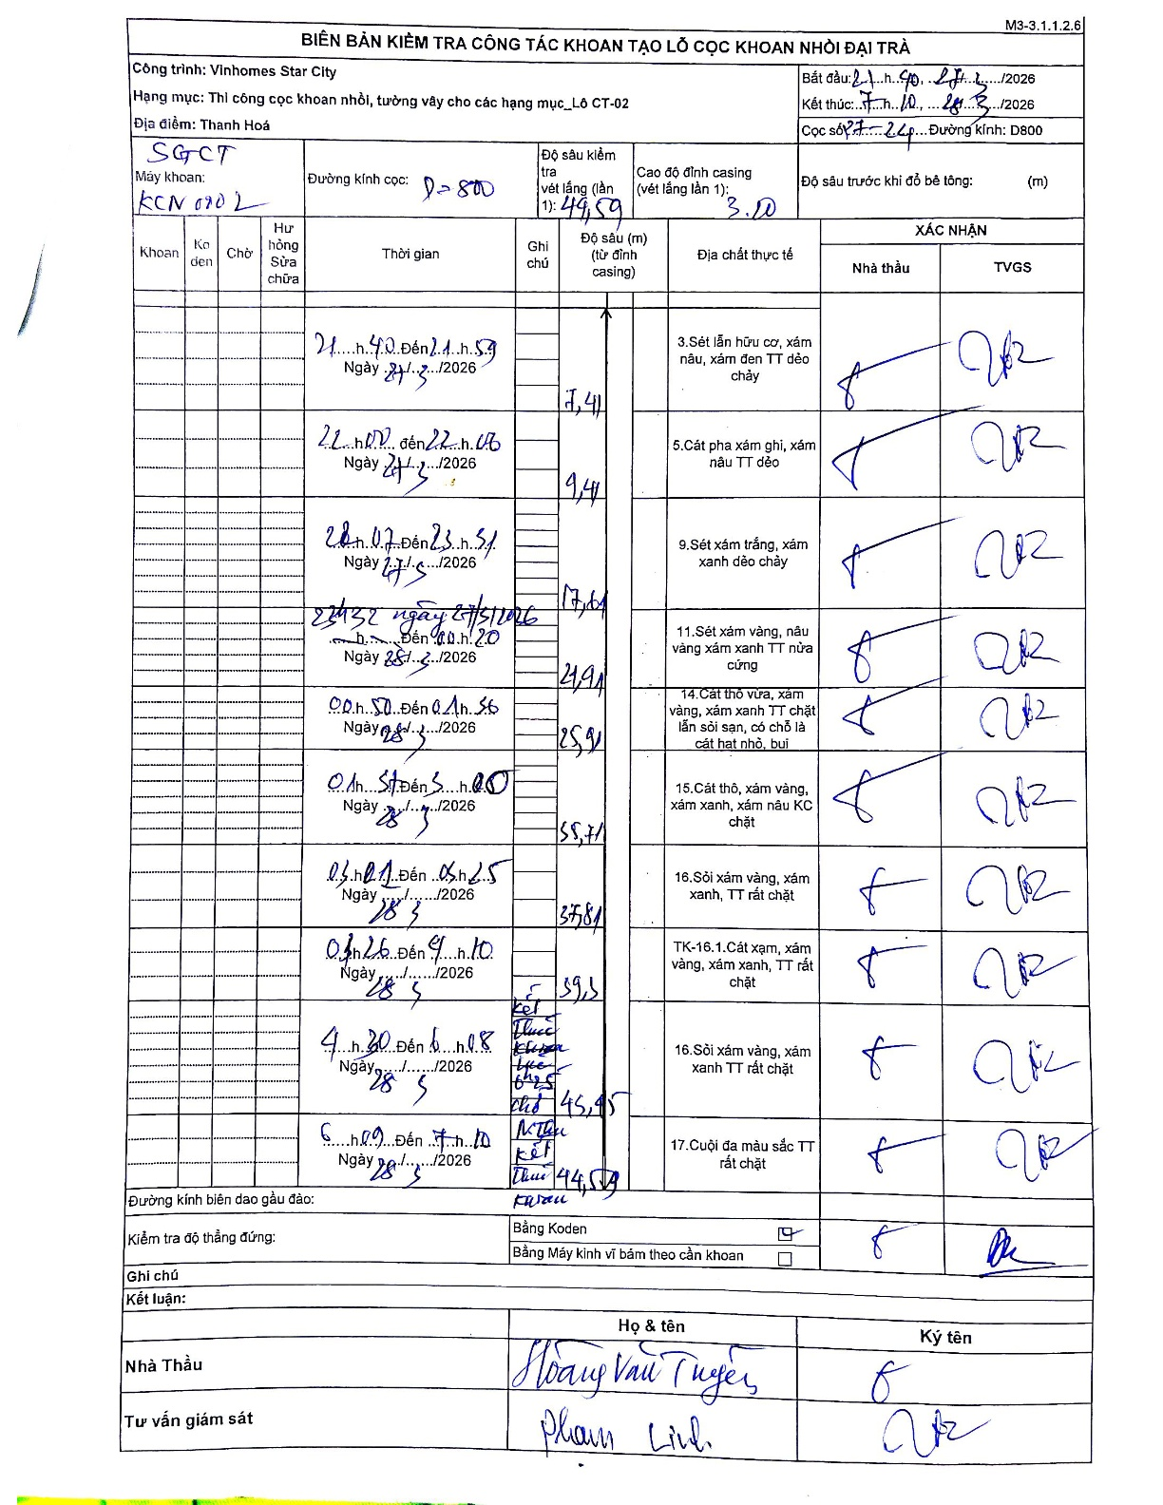
Dự án | Star City Thanh Hóa
Hạng mục | Thi công cọc khoan nhồi, tường vây cho các hạng mục_Lô CT-02
Tên bộ phận | Hạng mục_Lô CT-02
Số hiệu cọc | P7-24
Tên Máy khoan | SGC-KCN0002
Đường kính | D800
Bắt đầu thi công | 21:40 27/03/2026
Kết thúc thi công | 07:10 28/03/2026

Địa chất TT | Đường kính | Mô tả lớp thiết kế | Từ (h) | Đến (h) | Cao độ từ | Cao độ đến | T.Gian (h) | Dài (m) | V (m/h) | Ghi chú
1 | D800 | Sét lẫn hữu cơ, xám nâu, xám đen TT dẻo chảy | 21:40 27/03/2026 | 21:59 27/03/2026 | -3 | -7.41 | 0.32 | 4.41 | 13.93
2 | D800 | Cát pha xám ghi, xám nâu TT dẻo | 22:07 27/03/2026 | 22:46 27/03/2026 | -7.41 | -9.41 | 0.65 | 2 | 3.08
3 | D800 | Sét xám trắng, xám xanh dẻo chảy | 23:07 27/03/2026 | 23:31 27/03/2026 | -9.41 | -17.61 | 0.4 | 8.2 | 20.5
4 | D800 | Sét xám vàng, nâu vàng xám xanh TT nửa cứng | 23:32 27/03/2026 | 00:20 28/03/2026 | -17.61 | -21.91 | 0.8 | 4.3 | 5.38
5 | D800 | Cát thô vừa, xám vàng, xám xanh TT chặt lẫn sỏi san, có chỗ là cát hạt nhỏ, bụi | 00:50 28/03/2026 | 01:26 28/03/2026 | -21.91 | -25.91 | 0.6 | 4 | 6.67
6 | D800 | Cát thô, xám vàng, xám xanh, xám nâu KC chặt | 01:51 28/03/2026 | 03:00 28/03/2026 | -25.91 | -33.71 | 1.15 | 7.8 | 6.78
7 | D800 | Sỏi xám vàng, xám xanh, TT rất chặt | 03:21 28/03/2026 | 03:45 28/03/2026 | -33.71 | -37.81 | 0.4 | 4.1 | 10.25
8 | D800 | TK-16.1. Cát xạm, xám vàng, xám xanh, TT rất chặt | 03:46 28/03/2026 | 04:10 28/03/2026 | -37.81 | -39.31 | 0.4 | 1.5 | 3.75
9 | D800 | Sỏi xám vàng, xám xanh TT rất chặt | 04:20 28/03/2026 | 05:18 28/03/2026 | -39.31 | -43.45 | 0.97 | 4.14 | 4.28 | Kết thúc khoan lớp 16 ở 43.45m lúc 05:18
10 | D800 | Cuội đa màu sắc TT rất chặt | 06:01 28/03/2026 | 07:10 28/03/2026 | -43.45 | -49.59 | 1.15 | 6.14 | 5.34 | Kết thúc khoan

ẢNH BIÊN BẢN GỐC

